git - github
 | git - es un sistema de control de versiones |  | https://www.youtube.com/watch?v=sZySm2Xh0vU&list=PLvimn1Ins-43-1sXQmGZPWLjNjPyGNi0R&index=3
 | github - es una red social que utiliza el sistema git para administrar el proyecto
 | git no es lo mismo que github
 | git tambien es diferente a bitbucket - gitlab
 | github, bitbucket y gitlab son aplicaciones para los usuarios con el cual gestionamos nuestros repositorios

 | para ver la version: git --version

 | Si quiero autentificarme en la maquina que voy a trabajar ejecuto estos comandos:
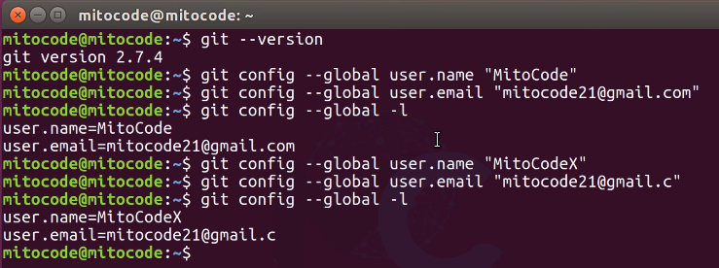

 | Proyecto = repositorio
 | Para inicializar git: git init --> este comando crea la carpeta .git
 | Para verificar el estado actual de mi proyecto ejecutar : git status

 | Los archivos en rojo son aquellos que no estan siendo gestionados por git
 | para que git tome control de esos archivos ejecutas git add .
 | git add .
 | git status
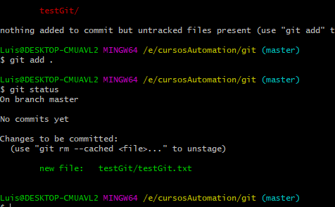

 | Ahora el archivo esta en verde listo para subir
 | para hacer el commit ejecutamos: git commit -m "Mensaje de la tarea que se esta haciendo"
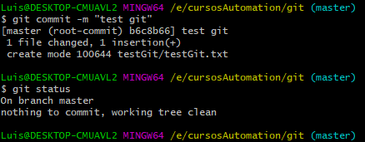

 | Si se ha hecho un cambio lo podemos ver ejecutando git status
 | y para ver la diferencia ejecutamos git diff
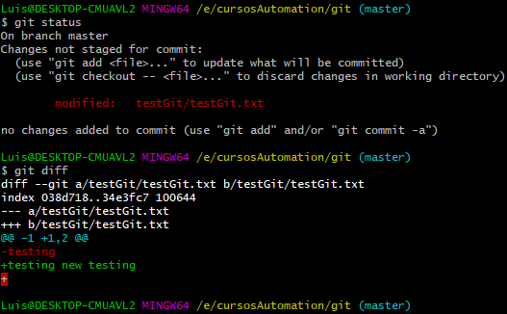

 | Para resolver esto agregamos el archivo modificado con git add . Y le hacemos un git commit -m"…..........."
 | despues podemos ver los commits hechos con el comando git log
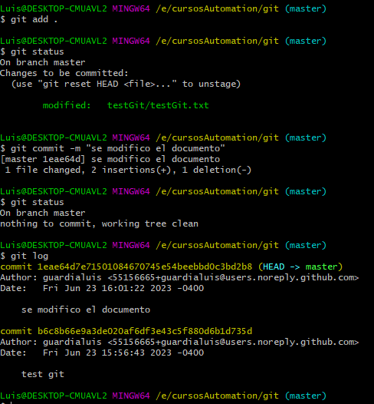

 | para subir todos los archivos creados o modificados ejecutamos: git add .
 | Pero si tenemos vatias modificaciones y no queremos subir todos los cambios ejectamos: git add Nombre archivo
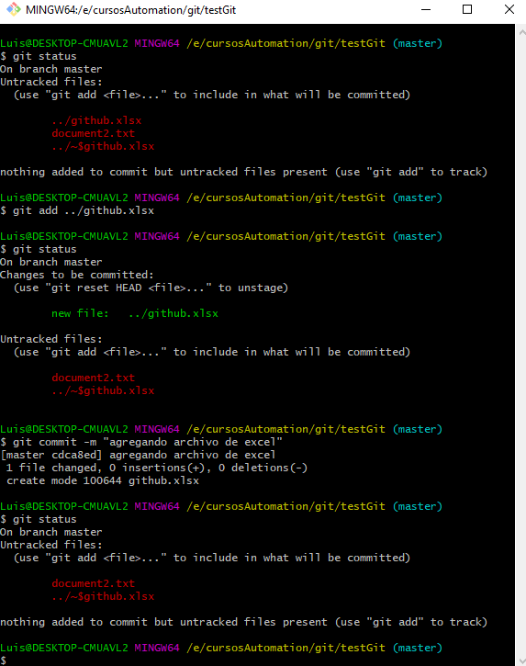

 | Tambien podemos agregar cambios con un criterio de extensiones:
 | ejemplo: git add js/*.css --> esto agregara solo los archivos .css de la carpeta js
 | Para remover del stage un archivo que no se puiere subir solo ejecutar:
 |  | git reset index.css --> quita del stage este archivo
 |  | git reset js/*.css --> quita del stage todos los archivos css
 | Otras formas de agregar todos los archivos:
 |  | git add --All
 |  | git add -A
 | git help --> sirve para ver para que sirve un comando
video 5: alias (sirve para personalizar los comandops )
 | Ej: git config --global alias.l "log"
 | Si quiero ejecutar git log con este alias solo debo ejecutar: git l
video 6: git mv/rm/reset
 | Para editar el mensaje del commit debemos ejecutar usar el comando amend
 | ejemplo | git commit -m "ejemplo de pruba"
 |  | git commit --amend -m "ejemplo de prueba"
 | Para renombrar un archivo desde linea de comandos de git usamos mv
 | ejemplo:

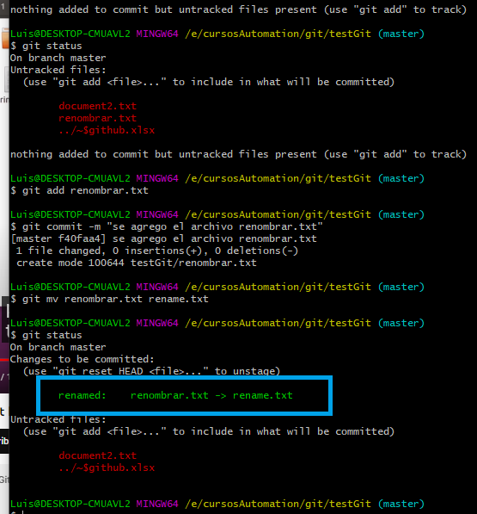

 | despues hacer un commit indicando que se renombro el archivo

 | para eliminar un archivo desde git: git rm nombreArchivo
 | para recuperar el archivo borrado: git reset --hard idCommit
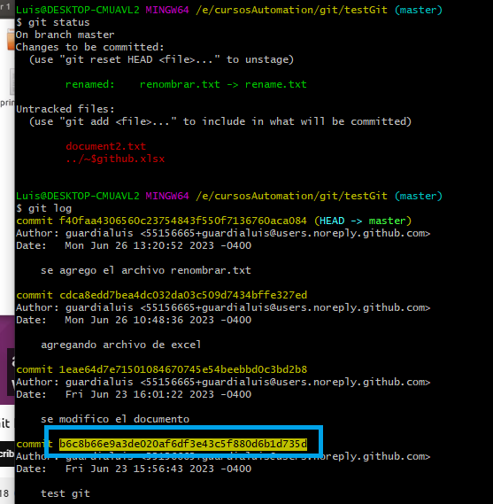

 | lo que esta en amarillo es el id del commit
 | para ver todo lo que se ha hecho usamos git log pero si queremos ver si se han hecho eliminaciones y resets git log no muestra eso, para ver usamos el comando: git reflog

 | para volver a un commit anterior pero manteniendo los nuevos cambios ejecutar el comando
 |  | git reset --mixed idCommit

video 7: gitignore

video 8: ramas y uniones
 | crear una nueva rama: git branch nueva_rama
 | para ver donde estamos: git log --oneline --decorate --all --graph
 | para cambiar de rama: git checkout nombreRama
 | crea una nueva rama y se dirige a la nueva rama: git checkout -b nuevaRama
 | para hacer merge desde git: primero nos vamos a la ramasuperior (en este caso master)
 |  | git checkout master
 | y despues ejecutamos merge para fusionar la nueva rama
 |  | git merge nuevaRama
video 9: Merge con conflictos
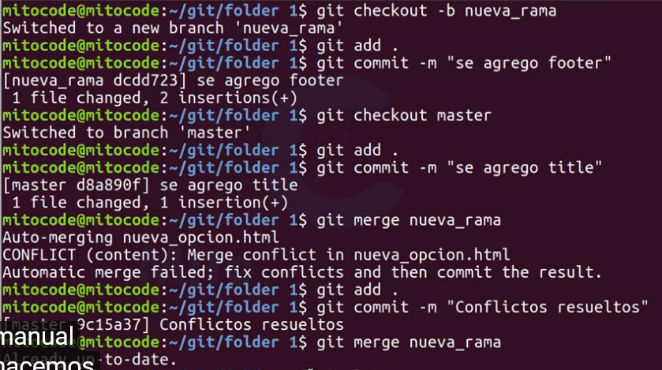

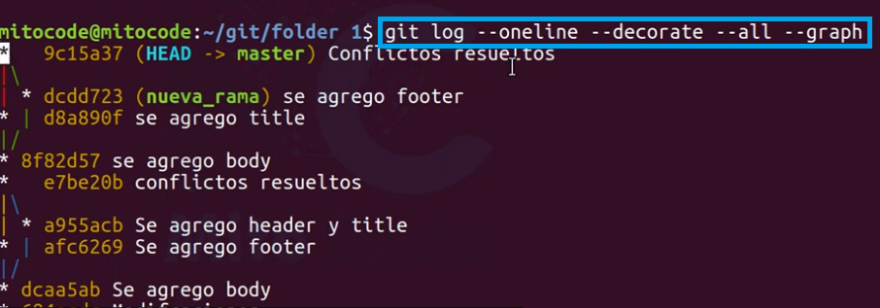

video 10: Etiquetas

video 11: github

